Dimensjonerende nedbørsmengde
Dimensjonerende nedbørsmengde (P)

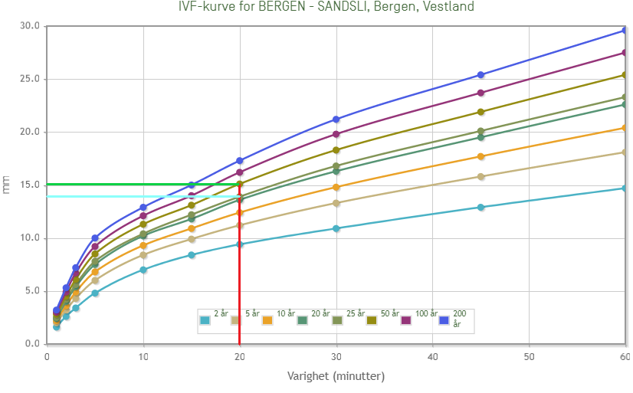

Gjentaksintervall | mm
25 år | 13.9
50 år | 15.1
30 år | 14.14

